涂装审核报告
涂装审核报告

车型： |  |  |  | EC001 |  |  |  | 生产阶段： |  |  |  |  | PTO1
车身号： |  |  |  | 898888 |  |  |  | 颜色： |  |  |  |  | WHITE
生产日期： |  |  |  | 2019/1/3 |  |  |  | 评审日期: |  |  |  |  | 2019/1/3
生产班次： |  |  |  | A |  |  |  | 评审员 : |  |  |  |  | Hao.Sun

责任部门 |  | 目标 |  | 数量/分数 |  | S-140 |  | A-80 |  | B1-60 |  | B-40 |  | C-20 |  | D-10
涂装 |  |  |  | 2/280 |  | 2/280
焊装
供应商质量
其他
合计

缺陷分类 |  |  |  | 数量/分数 |  | S-140 |  | A-80 |  | B1-60 |  | B-40 |  | C-20 |  | D-10
外观类
密封类
其他
合计

测量报告
光泽 |  |  |  |  |  | 橘皮 |  |  |  |  |  | 色差
膜厚 |  |  |  |  |  | 硬度 |  |  |  |  |  | 附着力

涂装奥迪特分数趋势图
 | S-140 | A-80 | B1-60 | B-40 | C-20 | D-10 | Total | Target
VP |  | 60 | 320 | 200 | 40 | 80 | 700 | 350
PTO1 |  |  | 200 | 180 | 40 |  | 420 | 350
PTO2 |  |  | 200 | 200 |  |  | 400 | 350
 |  |  |  |  |  |  | 0 | 350
MPTO1 |  |  | 160 | 280 |  |  | 440 | 250
MPTO2 |  |  | 80 | 240 |  |  | 320 | 250
 |  |  |  |  |  |  | 0 | 250
 |  |  |  |  |  |  | 0 | 250
 |  |  |  |  |  |  | 0 | 250
 |  |  |  |  |  |  | 0 | 170
 |  |  |  |  |  |  | 0 | 170
 |  |  |  |  |  |  | 0 | 170
 |  |  |  |  |  |  |  | 170
 |  |  |  |  |  |  |  | 170
 |  |  |  |  |  |  |  | 170
 |  |  |  |  |  |  |  | 170
 |  |  |  |  |  |  |  | 90
 |  |  |  |  |  |  |  | 90
 |  |  |  |  |  |  |  | 90
 |  |  |  |  |  |  |  | 90

 | VP | PTO1 | PTO2 |  | MPTO1 | MPTO2
S-140
A-80 | 60
B1-60 | 320 | 200 | 200 |  | 160 | 80
B-40 | 200 | 180 | 200 |  | 280 | 240
C-20 | 40 | 40
D-10 | 80
Total | 700 | 420 | 400 | 0 | 440 | 320 | 0 | 0 | 0 | 0 | 0 | 0 | 0 | 0 | 0 | 0 | 0 | 0 | 0 | 0
Target | 350.0 | 350.0 | 350.0 | 350.0 | 250.0 | 250.0 | 250.0 | 250.0 | 250.0 | 170.0 | 170.0 | 170.0 | 170.0 | 170.0 | 170.0 | 170.0 | 90.0 | 90.0 | 90.0 | 90.0

涂装产品审核缺陷分布
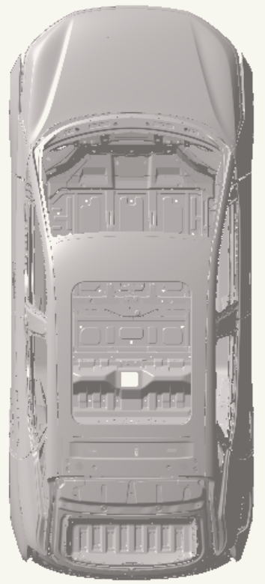
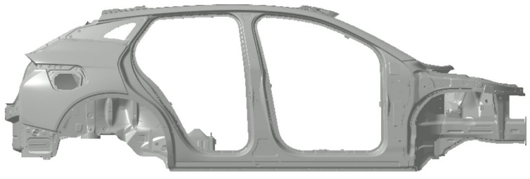
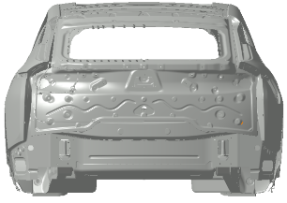
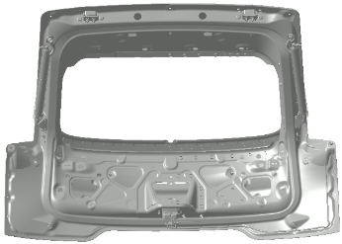
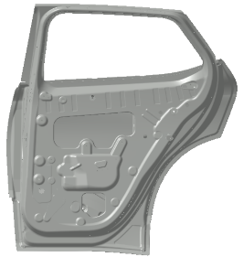
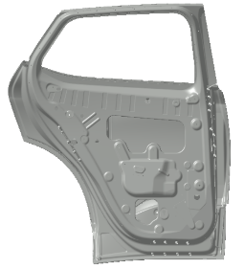
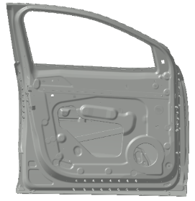
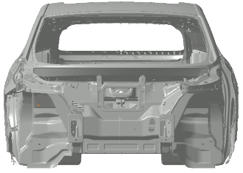
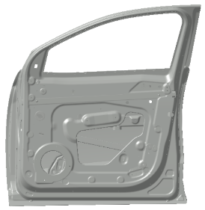
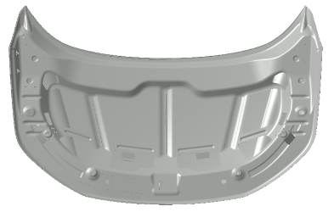
 |  | 涂装产品审核缺陷分布
阶段 | PTO2 | 车型 | EC002 | 车型年 | 2019 | 日期 | 2019/1/2 |  | 时间 | 14:00:00
班次 | A | 车身号 | 88888 | 颜色 | white | 审核员 | HAO.SUN |  | 备注

序号 | 位置代码 | 缺陷代码 |  | 位置描述 |  | 缺陷描述 |  | 问题等级 | 分数 | 责任部门
1
2
3
4
5
6
7
8
9
10

橘皮测量记录表
 |  |  | 橘皮测量记录表
阶段 | PTO2 |  |  | 车型 |  | EC002 |  |  | 车型年 |  | 2019 |  |  | 日期 |  | 2019/1/2 |  |  | 时间 |  | 14:00:00
班次 | A |  |  | 车身号 |  | 88888 |  |  | 颜色 |  | white |  |  | 审核员 |  | HAO.SUN |  |  | 备注 |  | 0
规格参数：橘皮（要求通过目视认可） 1。长波 ： 水平面≤4, 垂直面≤10 2。短波 ： 水平面≤20, 垂直面≤25

序号 | 1 | 2 | 3 | 4 | 5 | 6 | 7 | 8 | 9 | 10 | 11 | 12 | 13 | 14 | 15 | 16 | 17 | 18 | 19 | 20 | 21
长波值 | 5.3 | 4.7 | 4.3 | 3.9 | 3.6 | 4 | 5.2 | 4.8 | 3.1 | 5.2 | 5.3 | 2.9 | 5.3 | 5.5 | 5.6 | 4 | 3 | 3 | 3 | 3 | 4
BYTON target LW | 10 | 10 | 10 | 10 | 10 | 10 | 10 | 10 | 10 | 10 | 10 | 10 | 10 | 10 | 10 | 10 | 5 | 5 | 5 | 5 | 5
BYTON target | 6 | 6 | 6 | 6 | 6 | 6 | 6 | 6 | 6 | 6 | 6 | 6 | 6 | 6 | 6 | 6 | 6 | 6 | 6 | 6 | 6
 | 左前翼子板上 | 左前翼子板下 | 左前门上 | 左前门下 | 左后门上 | 左后门下 | 左后翼子板上 | 左后翼子板下 | 右后翼子板下 | 右后翼子板上 | 右后门上 | 右后门下 | 右前门上 | 右前门下 | 右前翼子板上 | 右前翼子板下 | 前盖右侧 | 前盖中 | 前盖左侧 | 顶棚右侧 | 顶棚左侧

NO. | 1 | 2 | 3 | 4 | 5 | 6 | 7 | 8 | 9 | 10 | 11 | 12 | 13 | 14 | 15 | 16 | 17 | 18 | 19 | 20 | 21
SW Value | 23 | 24 | 22 | 22 | 22 | 22 | 22 | 22 | 22 | 22 | 22 | 22 | 22 | 22 | 22 | 22 | 19 | 19 | 19 | 17 | 16
BYTON target | 25 | 25 | 25 | 25 | 25 | 25 | 25 | 25 | 25 | 25 | 25 | 25 | 25 | 25 | 25 | 25 | 20 | 20 | 20 | 20 | 20
 | 左前翼子板上 | 左前翼子板下 | 左前门上 | 左前门下 | 左后门上 | 左后门下 | 左后翼子板上 | 左后翼子板下 | 右后翼子板下 | 右后翼子板上 | 右后门上 | 右后门下 | 右前门上 | 右前门下 | 右前翼子板上 | 右前翼子板下 | 前盖右侧 | 前盖中 | 前盖左侧 | 顶棚右侧 | 顶棚左侧

橘皮测量记录表2
桔皮测量记录表

1
2
3
4
5
6
7
8
10
12
15
16
17
18
19
20
21
11
14
9
13

膜厚测量记录表2
膜厚测量记录表

26
23

25

20
1
27
24

2
21
3
22

17
4

18
5
28
29

6
19

7
8
14

9
15

16

10
12

11

13

色差测量记录表2
色差测量记录表

14

13
15
1
12

2
11

3
10

4
9

16

5
7

6
8

光泽测量记录表
 |  |  | 光泽测量记录表
阶段 | PTO2 |  |  | 车型 |  | EC002 |  |  | 车型年 |  | 2019 |  |  | 日期 |  | 2019/1/2 |  |  | 时间 |  | 14:00:00
班次 | A |  |  | 车身号 |  | 88888 |  |  | 颜色 |  | white |  |  | 审核员 |  | HAO.SUN |  |  | 备注 |  | 0
规格参数：20°光泽值≥85。

序号 | 1 | 2 | 3 | 4 | 5 | 6 | 7 | 8 | 9 | 10 | 11 | 12 | 13 | 14 | 15 | 16 | 17 | 18 | 19 | 20 | 21
20° 测量值 | 95.3 | 94.7 | 94.3 | 93.9 | 93.6 | 94 | 95.2 | 94.8 | 93.1 | 95.2 | 95.3 | 92.9 | 95.3 | 94.15 | 93.94 | 93.73 | 93.52 | 93.31 | 93.1 | 92.89 | 92.68
BYTON target | 85 | 85 | 85 | 85 | 85 | 85 | 85 | 85 | 85 | 85 | 85 | 85 | 85 | 85 | 85 | 85 | 85 | 85 | 85 | 85 | 85
BYTON target | 6 | 6 | 6 | 6 | 6 | 6 | 6 | 6 | 6 | 6 | 6 | 6 | 6 | 6 | 6 | 6 | 6 | 6 | 6 | 6 | 6
 | 左前翼子板上 | 左前翼子板下 | 左前门上 | 左前门下 | 左后门上 | 左后门下 | 左后翼子板上 | 左后翼子板下 | 右后翼子板下 | 右后翼子板上 | 右后门上 | 右后门下 | 右前门上 | 右前门下 | 右前翼子板上 | 右前翼子板下 | 前盖右侧 | 前盖中 | 前盖左侧 | 顶棚右侧 | 顶棚左侧

BYTON target | 6 | 6 | 6 | 6 | 6 | 6 | 6 | 6 | 6 | 6 | 6 | 6 | 6 | 6 | 6 | 6 | 6 | 6 | 6 | 6 | 6

光泽测量记录表2
光泽测量记录表

17
19
18

1
15

2
16

3
4
14

13
21
20

6
12
5
11

9

7
8

10

附着力测试图表
 | 附着力测试图表
规格参数： 附着力外表面：等级 0-1级 (ISO 2409)

1

2

硬度测试图表
 | 硬度测试图表
规格参数： 硬度外表面：硬度≥HB （铅笔硬度仪）

1

